P2 Preg1b
II Parte. Ejercicios de calcular. No deje nada en blanco. Tiene que escribir al menos las últimas líneas en lapicero para tener derecho a reclamo.

1. Suponga que la Universidad de Costa Rica desea analizar las preferencias del estudiantado sobre la modalidad virtual. Toma una muestra de 1000 personas, compuesta por 600 estudiantes que viven en el Gran Área Metropolitana y 400 que viven en otras regiones del país. A todos les pregunta qué prefieren, si las clases virtuales o las clases presenciales. Las respuestas se dan más abajo en el cuadro 1. Se tiene como objetivo analizar si hay diferencias en la preferencia de modalidad lectiva. Con base en esa información conteste las siguientes preguntas:

Cuadro 1. UCR: Muestra de 1000 estudiantes universitarios, por preferencia de de modalidad de lecciones, según región de residencia.

 |  | Región de residencia
Modalidad preferida para lecciones | Gran Área Metropolitana | Otro lugar de residencia | Total
-Virtual | 250 | 250 | 500
-Presencial | 350 | 150 | 500
Total | 600 | 400 | 1000

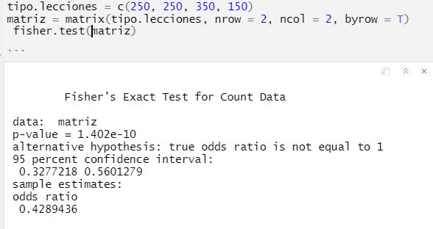
a. Usando R y con una significancia del 5%, contraste la hipótesis usando una prueba exacta de Fisher y diga si el p-value de la prueba estimada en el inciso (a) es parecido al p-value de la prueba exacta de Fisher (Recomendación: Considere que las cifras son similares si la diferencia no es mayor de +/- 0.03) (4 ptos.)
 |  |  |  |  |  | H0: Mu1=Mu2
 |  |  |  |  |  | H1: Mu1<>Mu2
 |  |  |  |  |  | 2.529E-10
 |  |  |  |  |  | 1.402E-10

 |  |  |  |  |  | 1.127E-10
 |  |  |  | los p values de ambas pruebas son parecidos ya que su diferencia no supera el +- 0,03 por lo tanto en ambos llego a la misma conclucion de que se rechaza h0, es decir la proporcionde ambas muestras no son iguales
 |  |  |  |  | hay suficiente evidencia estadistica para rechazar la h0 de que la proporcion de personas que prfieren la virtualidad es igual a las personas que prefieren la presencialidad

P2 Preg2a
Pegue aquí el summary del modelo lineal:
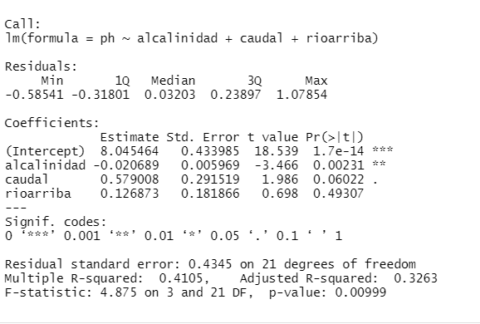

a. Interprete el coeficiente de regresión para la variable alcalinidad. (4 ptos)
b1: El ph cambia en promedio -0,020689 log, por cada aumento de un mg por litro en la variable alcalinidad, manteniendo cosntantes las demas variables

P2 Preg2c
c. Con un gráfico qqPlot analice el supuesto de la normalidad de los errores (4 ptos.)
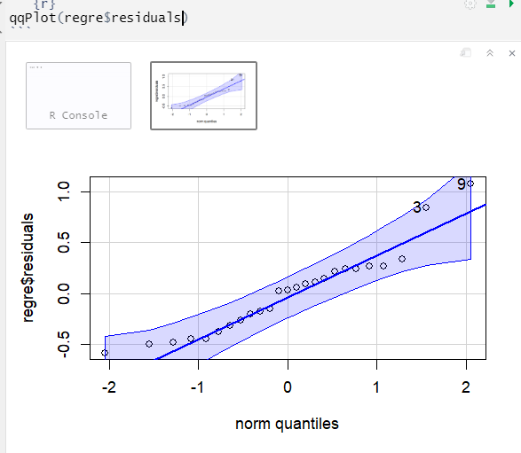

como la gran mayoria de los puntos se encuentra dentro de las bandas de confianza podriamos concluir que los residuos de la variable regre se distribuyen normalmente

P2 Preg3b
3. Del archivo rios.Rdata se le dan los datos de las variables pH y rioarriba. Con estos datos, conteste las siguientes preguntas:

Cuadro 2. Muestra de 25 puntos en un río: Nivel de pH
y localización del punto de recolección según río arriba o río abajo.

pH | rioarriba
6.85 | 0 | b. A partir de la pregunta anterior, (con R o manualmente, Ud escoge) con una significancia del 5%, use la prueba paramétrica adecuada
6.96 | 0 | para contrastar la hipótesis de que las medias de pH son diferentes entre los puntos río arriba y los puntos río abajo (4 ptos.)
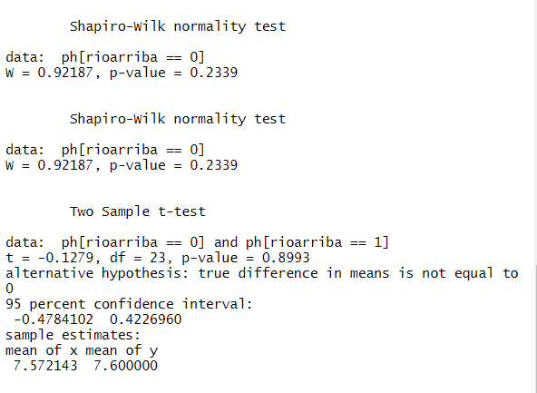
6.98 | 0
7.06 | 0 |  | h0: mu.rioarriba[1]=mu.rioarriba[0]
7.19 | 0 |  | h1: mu.rioarriba[1]<>mu.rioarriba[0]
7.32 | 0
7.4 | 0 |  | conclusion
7.68 | 0 |  | debido a que se supone homocedasticidad en las varianzas se utiliza var.equal=T . Se concluyr que por lo tanto no hay suficiente evidencia estadistica para rechazar de que las medias de rio arriba y rio abajo son iguales con una significancia de 5%
7.72 | 0
7.9 | 0
7.9 | 0
7.96 | 0
8.12 | 0
8.97 | 0
6.83 | 1
7.12 | 1
7.14 | 1
7.37 | 1
7.51 | 1
7.53 | 1
7.56 | 1
7.99 | 1
8.02 | 1
8.22 | 1
8.31 | 1

P2 Preg3c
3. Del archivo rios.Rdata se le dan los datos de las variables pH y rioarriba. Con estos datos, conteste las siguientes preguntas:

Cuadro 2. Muestra de 25 puntos en un río: Nivel de pH
y localización del punto de recolección según río arriba o río abajo.

pH | rioarriba
6.85 | 0 | c. A partir de la pregunta anterior, (con R o manualmente, Ud escoge), con una significancia del 5%, use la prueba de U de Mann-Whitney
6.96 | 0 | para contrastar la misma hipótesis del inciso anterior (4 ptos.) |  |  |  | h0: mu.rioarriba[1]=mu.rioarriba[0]
6.98 | 0 |  |  |  |  | h1: mu.rioarriba[1]<>mu.rioarriba[0]
7.06 | 0
7.19 | 0 | rioarriba | pH | rango | rango* | rioarriba | pH | rango | rango*
7.32 | 0 | 1 | 6.83 | 1 | 1 | 1 | 6.83 | 1 | 1
7.4 | 0 | 0 | 6.85 | 2 | 2 | 1 | 7.12 | 6 | 6
7.68 | 0 | 0 | 6.96 | 3 | 3 | 1 | 7.14 | 7 | 7
7.72 | 0 | 0 | 6.98 | 4 | 4 | 1 | 7.37 | 10 | 10
7.9 | 0 | 0 | 7.06 | 5 | 5 | 1 | 7.51 | 12 | 12
7.9 | 0 | 1 | 7.12 | 6 | 6 | 1 | 7.53 | 13 | 13
7.96 | 0 | 1 | 7.14 | 7 | 7 | 1 | 7.56 | 14 | 14
8.12 | 0 | 0 | 7.19 | 8 | 8 | 1 | 7.99 | 20 | 20
8.97 | 0 | 0 | 7.32 | 9 | 9 | 1 | 8.02 | 21 | 21
6.83 | 1 | 1 | 7.37 | 10 | 10 | 1 | 8.22 | 23 | 23
7.12 | 1 | 0 | 7.4 | 11 | 11 | 1 | 8.31 | 24 | 24
7.14 | 1 | 1 | 7.51 | 12 | 12 | 0 | 6.85 | 2 | 2
7.37 | 1 | 1 | 7.53 | 13 | 13 | 0 | 6.96 | 3 | 3
7.51 | 1 | 1 | 7.56 | 14 | 14 | 0 | 6.98 | 4 | 4 | n1= | 11 | R1= | 151
7.53 | 1 | 0 | 7.68 | 15 | 15 | 0 | 7.06 | 5 | 5 | n2= | 14 | R2= | 174
7.56 | 1 | 0 | 7.72 | 16 | 16 | 0 | 7.19 | 8 | 8
7.99 | 1 | 0 | 7.9 | 17 | 17.5 | 0 | 7.32 | 9 | 9
8.02 | 1 | 0 | 7.9 | 18 | 17.5 | 0 | 7.4 | 11 | 11 | U= | 69
8.22 | 1 | 0 | 7.96 | 19 | 19 | 0 | 7.68 | 15 | 15 | U`= | 85
8.31 | 1 | 1 | 7.99 | 20 | 20 | 0 | 7.72 | 16 | 16 | U*= Umax= | 85
 |  | 1 | 8.02 | 21 | 21 | 0 | 7.9 | 17 | 17.5 | U tabular= | 114
 |  | 0 | 8.12 | 22 | 22 | 0 | 7.9 | 18 | 17.5
 |  | 1 | 8.22 | 23 | 23 | 0 | 7.96 | 19 | 19
 |  | 1 | 8.31 | 24 | 24 | 0 | 8.12 | 22 | 22
 |  | 0 | 8.97 | 25 | 25 | 0 | 8.97 | 25 | 25
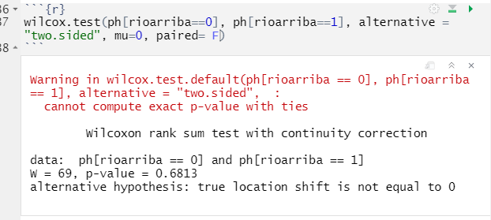
 |  |  |  |  |  |  |  |  |  | zona de no rechazo |  |  | zona de rechazo
 |  |  |  | conclusion:
 |  |  |  | como U* cae en la zona de rechazo
 |  |  |  | Se concluye que por lo tanto no hay suficiente evidencia estadistica para rechazar de que las medias de rio arriba y rio abajo son iguales con una significancia de 5%
 |  |  |  |  |  |  |  |  |  |  |  | 114 |  | 170

